Проволока
оригинальная заводская маркировка | отечественные и европейские аналоги | сертификаты | калибровка | тип и вес упаковки, кг | Стоимость, руб./кг. сНДС

JQ.MG50-6 | Проволока oмедненная. Для сварки малоуглеродистой стали и конструкций из высокопрочной стали, c предел прочности до 500 МПа
 |  | НАКС, РМРС | ф 1,0 | 5 спец.пластик | 135
 |  |  |  | 15 | 120
 |  |  |  | 20 | 115
 |  |  |  | 250 бочка | по запросу
 |  | НАКС, РМРС, НАКС на Св08Г2С | ф 1,2 | 5 спец.пластик | 129
 |  |  |  | 15 | 115
 |  |  |  | 20 | 112
 |  |  |  | 250 бочка
 |  | НАКС | ф 1,6 | 15 | 110
 |  |  |  | 20 | 112
JQ.YJ501.1 | Проволока порошковая, с минеральным флюсовым наполнением для высокоэффективной сварки во всех позициях. Машиностроение, судостроение, нефтегазовое оборудование.
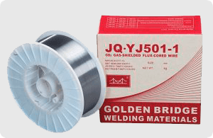 | Е 70C-6M ; E 70C-6C / AWS A5.18 OK Tubrod 14.12 | НАКС, РМРС | ф 1,2 | 5 | 185
 |  |  |  | 15 | 170
JQ.HO8MnA | Проволока под флюс. Для сварки углеродистой стали и структур низколегированной стали
 | Св08ГА |  | ф 4,0 | 25 | 100
JQ.HOOCr_Ni_ | Проволока сварочная работ по нержавейке. Корозийно-стойкая хромоникелевая, нефтехимия, для емкостей и бойлеров.
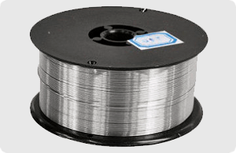 Cr21Ni10 | ER308L |  | ф 1,2 | 15 | 760
Cr21Ni13 | ER309L |  |  |  | 920
Cr19Ni12Mo2 | ER316L |  |  |  | 930
Алюминиевые сварочные материалы
проволока | MIG ER-5356 / F5.10 |  | ф1,2 | 7 | по запросу
пруток | TIG ER-5356 / F5.10 |  | ф 2,4 | 10 | по запросу
 | TIG ER-5356 / F5.10 |  | ф 3,0 | 10 | по запросу

